loansID-transactions
API: | Recurso: GET | /loans/v1/loans/{loanID}/current-transactions

Request:
Field Name | Glosa FieldName | Type Request | ISO20022 Type | JSON Data Type | Cardinalidad | Mandatory | Ejemplo | Observaciones
page | Número de página | Query Param | Max5NumericText | number (int) | [0..1] | No | 1 | Para paginación, indica la página que se desea consultar.
pageSize | Tamaño de página | Query Param | Max5NumericText | number (int) | [0..1] | No | 20 | Para paginación, indica la cantidad de cuentas por página.

Response:
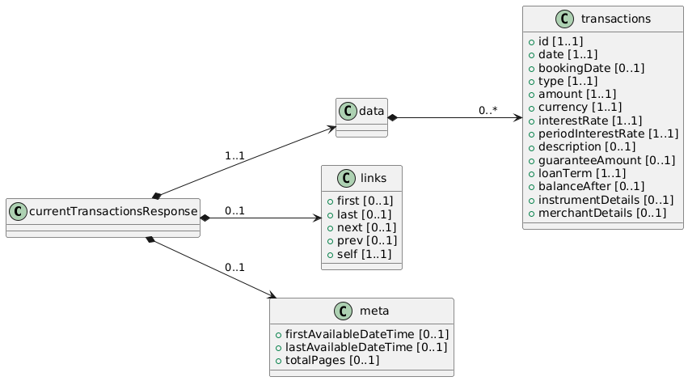
Field Name | Glosa FieldName | ISO20022 Type | JSON Data Type | Cardinalidad | Mandatory | Ejemplo | Observaciones | Path
currentTransactionsResponse | Objeto principal | - | object | [1..1] | Sí |  | Raíz de la respuesta. | /currentTransactionsResponse
data | Objeto principal | - | object | [1..1] | Sí |  | Raíz de la respuesta. | /currentTransactionsResponse/data
transactions | Lista de Movimientos | Array<LoanTx> | array<object> | [0..*] | No |  | Cada operación contable (pago de cuota, abono extra, desembolso, capitalización de intereses, etc.). | /currentTransactionsResponse/data/transactions
id | ID del movimiento | Max40Text | string | [1..1] | Sí | "TXN67890" | Identificador único de la transacción. | /currentTransactionsResponse/data/transactions/id
date | Fecha de la transacción | ISODateTime | string (date-time) | [1..1] | Sí | "2025-02-15T12:00:00Z" | Momento en que se efectuó la operación (pago, cargo, etc.). | /currentTransactionsResponse/data/transactions/date
bookingDate | Fecha contable de la trans. | ISODate | string (date) | [0..1] | No | "2025-02-16" | Momento en que se registró contablemente el movimiento. | /currentTransactionsResponse/data/transactions/bookingDate
type | Tipo de operación | OperationTypeCode | string | [1..1] | Sí | "PAYMENT", "DISBURSEMENT" | Identifica si es un pago, abono parcial, desembolso. | /currentTransactionsResponse/data/transactions/type
amount | Monto de la transacción | Amount | number | [1..1] | Sí | 50000 | Cuantía del movimiento (positivo si reduce la deuda, negativo si incrementa). | /currentTransactionsResponse/data/transactions/amount
currency | Moneda de la transacción | ISO4217CurrencyCode | string | [1..1] | Sí | "CLP" | Moneda en la que se efectuó la operación. | /currentTransactionsResponse/data/transactions/currency
rateType | Tipo Tasa de Interés | Enum | string | [1..1] | Sí | Fija | Identifica el tipo de tasa de interes (fija o variable) | /currentTransactionsResponse/data/transactions/rateType
interestRate | Tasa de interés | Rate | number | [1..1] | Sí | 2.5 | Tasa nominal anual aplicable al préstamo. | /currentTransactionsResponse/data/transactions/interestRate
periodInterestRate | Periodicidad de tasa |  | string | [1..1] | Sí | Anual, Mensual | Periodicidad de tasa | /currentTransactionsResponse/data/transactions/periodInterestRate
description | Descripción de la transacción | Max256Text | string | [0..1] | No | "Abono extraordinario" | Texto informativo sobre la transacción. | /currentTransactionsResponse/data/transactions/description
guaranteeAmount | Monto de la garantía | Amount | number | [0..1] | No | 5000000 | Si el crédito está respaldado por una garantía. | /currentTransactionsResponse/data/transactions/guaranteeAmount
loanTerm | Plazo del crédito | DurationType | string | [1..1] | Sí | 60 meses | Definición del plazo (60 meses, 10 años...). | /currentTransactionsResponse/data/transactions/loanTerm
balanceAfter | Saldo posterior | Amount | number | [0..1] | No | 1450000 | Cuánto queda de deuda luego de aplicar esta transacción. | /currentTransactionsResponse/data/transactions/balanceAfter
instrumentDetails | Información del instrumento | InstrumentDetailsType | string | [0..1] (Detail) | No | Tarjeta de Crédito Nro. 354643232 | Extra: Si se usó otra cuenta o instrumento para pagar esta cuota, se podrían detallar datos (p.ej. CCC, n° tarjeta, etc.). | /currentTransactionsResponse/data/transactions/instrumentDetails
merchantDetails | Datos del comercio (si aplica) | MerchantDetailsType | string | [0..1] (Detail) | No | Compra en campaña | Extra: En caso de un desembolso orientado a un comercio (compra con la línea de crédito). | /currentTransactionsResponse/data/transactions/merchantDetails

